平台后台1.0
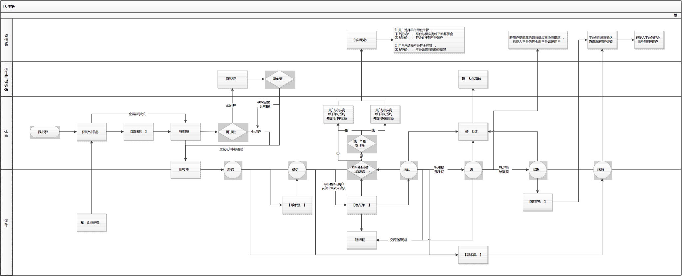
模块 | 子模块 | 信息点／功能点 | 字段名 | 说明
产品资源库 | 产品信息表 | 产品管理 | 产品优先级 | 1. 产品优先级权重控制用户端产品排序 2. 排序规则：新增产品默认优先级最高（置于列表首位），可通过［上移］／［下移］操作调整排位
 |  |  | 供应商名称 | 1. 一个供应商（如万科）－> 多产品（如万科A公寓、万科B公寓）－> 多房源
 |  |  | 产品名称
 |  |  | 产品描述 | 1. 产品描述＝<50字符，不区分中英文
 |  |  | 产品图片 | 1. 产品列表显示图片张数，点击加载原图支持连续切换查看 2. 指定产品首图 3. 定义图片尺寸大小及最大上传张数（＝<10张）
 |  |  | 个人用户福利政策 | 1. 个人用户福利政策配置， 1.1 福利公告（纯文本格式文案） 1.2 房租减免% 1.3 支付模式押n付m 2. 一个产品仅支持配置一套个人用户福利政策
 |  |  | 企业用户福利政策 | 1. 关联企业福利ID，且一个产品支持关联多个企业福利ID
 |  |  | 全部房源 | 1. 产品列表显示全部房源数量，支持点击新开页加载<房源信息表>子模块
 |  |  | 所属行政区
 |  |  | 详细地址
 |  |  | 公共交通
 |  |  | 配套综合体 | 1. 从全部预设项中进行选择性配置
 |  |  | 房屋守则
 |  |  | 评价&点评 | 1. 产品列表显示“综合居住评价指标” 2. “综合居住评价指标”支持点击加载全部用户评价&点评数据，且提供审核，审核通过即可在用户端开放显示
 |  |  | 产品状态 | 1. 上线／下线，默认“下线”状态
 |  | 房源搜索 |  | 1. 房源搜索支持通过“租借周期”筛选，加载符合｛可用时间｝范围内的有效产品及其房源项
 | 房源信息表 | 房源管理 | 房源优先级 | 1. 房源优先级权重控制用户端房源排序 2. 排序规则：新增房源默认优先级最高（置于列表首位），可通过［上移］／［下移］操作调整排位
 |  |  | 房源名称
 |  |  | 房源图片 | 1. 房源列表显示图片张数，点击加载原图支持连续切换查看 2. 指定房源首图 3. 定义图片尺寸大小及最大上传张数（＝<10张）
 |  |  | 房型
 |  |  | 面积
 |  |  | 租金／月
 |  |  | 支付模式 | 1. 押n付m
 |  |  | 基础设施 | 1. 从全部预设项中进行选择性配置
 |  |  | 房源状态 | 1. 加载当前房源状态：可用、已租借、已下线 2. 下线状态优先级高于可用或已租借
 |  |  | 可用时间 | 1. 采用日历控件区分标注全部可用时间、已租借时间，支持编辑
用户资源库 | 用户信息表 | 用户管理 | 用户ID | 1. 用户通过微信授权，后台即生成新用户数据
 |  |  | 微信账号 | 1. 建立用户微信账号与平台注册手机关联
 |  |  | 头像
 |  |  | 用户名
 |  |  | 姓名
 |  |  | 注册手机
 |  |  | 联系手机
 |  |  | 身份证号
 |  |  | 个人／企业用户
 |  |  | 公司名称 | 1. 企业用户注册，根据其提交“授权码”匹配公司名称 2. 企业应用平台未审核通过或注销用户，返回个人用户身份并取消公司名称显示
 |  |  | 提交注册时间 | 1. 提交注册时间=用户端提交注册时间（包含个人用户及企业用户）
 |  |  | 提交企业用户认证时间 | 1. 同步企业应用平台数据
 |  |  | 企业用户认证状态
 |  |  | 最后处理时间
 |  | 用户搜索 |  | 1. 支持用户ID、姓名、注册手机／联系手机、公司名称模糊搜索
合作企业库 | 企业信息表 | 企业信息管理 | 公司名称 | 1. 公司名称重复性校验
 |  |  | 已认证员工数
 |  |  | 授权码 | 1. 企业创建后系统自动生成授权码，不支持编辑
 |  |  | 企业应用平台账号&密码
 |  |  | 企业用户福利政策 | 1. 企业用户福利政策配置， 1.1 福利公告（纯文本格式文案） 1.2 房租减免% 1.3 支付模式押n付m 2. 一个企业支持添加多套企业用户福利政策，并分别生成福利ID可用于产品关联配置 2.1 福利ID在新增保存后生成，编辑数据不做变更
预约－租借管理 | 预约－租借需求表 | 用户预约及签约订单管理 | 订单ID
 |  |  | 产品名称 | 1. 支持<产品信息表>超链
 |  |  | 房源名称 | 1. 支持<房源信息表>超链
 |  |  | 用户ID | 1. 支持<用户信息表>超链
 |  |  | 租借周期 | 1. 不得与房源可用时间重叠
 |  |  | 首付订单金额
 |  |  | 押金金额
 |  |  | 首付房租金额
 |  |  | 是否平台押金托管
 |  |  | 线上／线下支付
 |  |  | 平台应收款 | 1. 平台应收款＝平台押金托管的押金金额，无论线上线下支付；非平台押金托管的，平台应收款＝0
 |  |  | 供应商应收款 | 2. 供应商应收款＝首付房租金额（平台押金托管）／首付房租金额＋押金金额（非平台押金托管）
 |  |  | 线上支付渠道
 |  |  | 线上支付账户
 |  |  | 线上支付时间
 |  |  | 订单状态 | 1. 订单状态机：新预约、确认中、已确认、入住、已结束、已取消 2. 操作：【开始处理】、【确认订单】、【变更租借周期】、【选择/取消押金平台托管】、【取消订单】、【退还押金】/押金已操作返还 3. 最后处理时间＝执行最后操作的时间节点
 |  |  | 最后处理时间
 |  |  | 操作
 |  | 订单搜索 |  | 1. 支持“订单状态”筛选，并可通过产品名称、房源名称、用户ID模糊搜索
 |  | 重要提醒 |  | 1. 生成新预约订单页面即时刷新提醒，并采用同企业应用平台“待处理”数据提醒方式 2. “未来一个月内到期房源”&“未来3d内到期房源”，点击自动筛选符合条件数据，再次点击取消筛选

